Sheet1
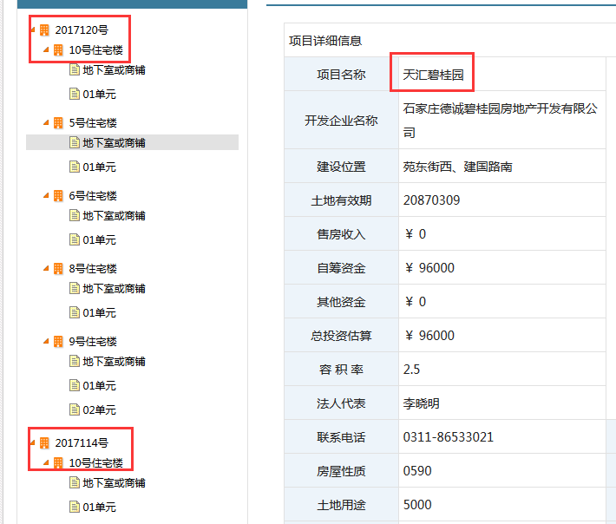
url | http://www.sjzfgj.gov.cn/plus/scxx_zxlp.php

序号 | 项目名称 | 开发企业 | 项目地址 | 联系电话 | 容积率 | 土地有效期 | 施工开始日期 | 施工结束日期 | 设计单位 | 施工单位 | 监理单位 | 总建筑面积 | 预售证 | 建筑名称 | 楼号 | 层数 | 层高 | 开盘时间 | 入住时间 | 停车位 | 物业管理费 | 单元 | 层号 | 房号 | 销售状态 | 更新时间 | 新增/更新
 | 北环大厦 | 石家庄永熹房地产开发有限公司 | 北二环北、高营大街西 | 18031141727 | 4.5 | 20870309 | 20170616 | 20200615 | 上海浚源建筑设计有限公司 | 湖北新南洋建设工程有限公司 | 河北新隆基项目管理有限公司 | 111516.67 /平方米 | 2017114号 | 10号住宅楼 | 地下室或商铺 | 7 | 2.9 | 20171103 | 20200630 | 0 | 1.95 | 地下室或商铺 | 1 | 101 | 可售
 |  |  |  |  |  |  |  |  |  |  |  |  | 2017120号 | 10号住宅楼 |  |  |  |  |  |  |  | 01单元

